Sheet1
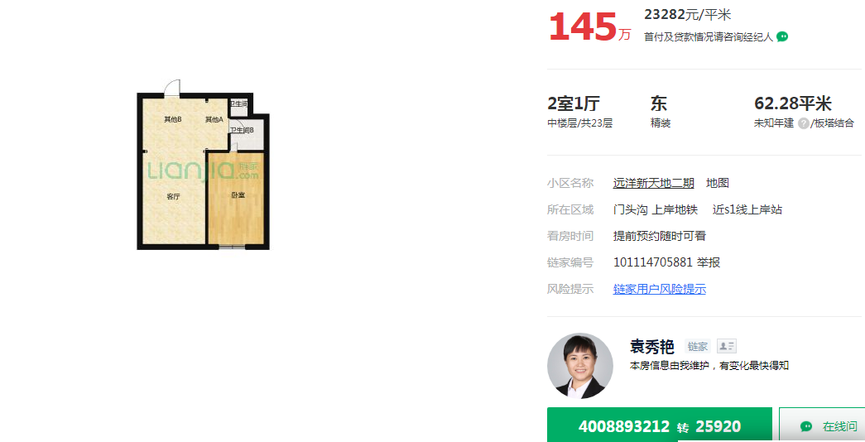

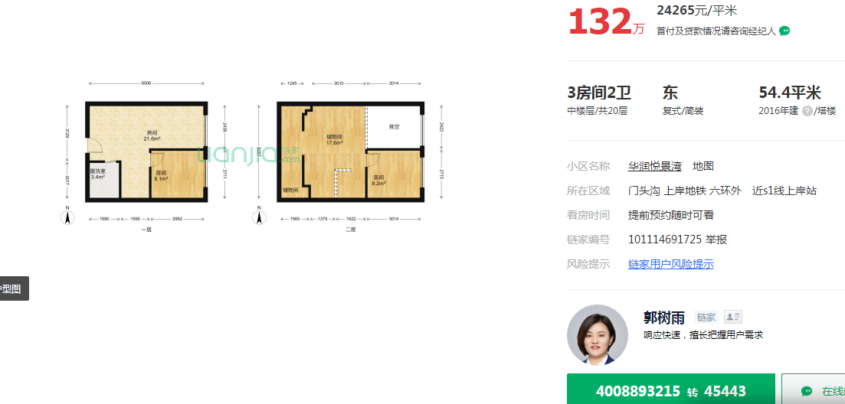

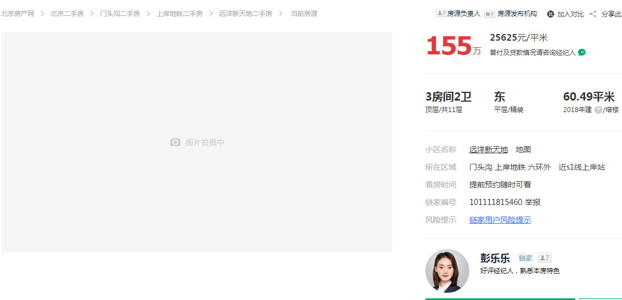

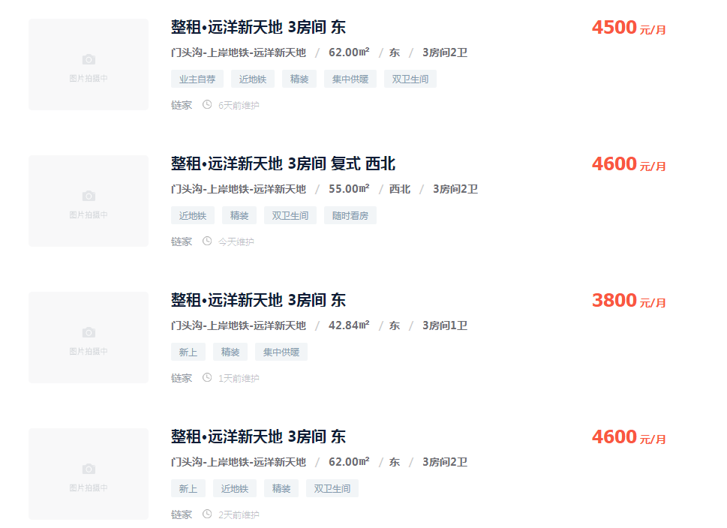
62 | 4500 | 72.580645161 | 5352.0967742
55 | 4600 | 83.636363636 | 6167.3454545
42.84 | 3800 | 88.702147526 | 6540.8963585
62 | 4600 | 74.193548387 | 5471.0322581
 |  | 79.778176178

73.74 |  | 5882.8427113

